Dashboard
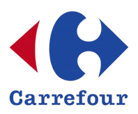
 | SUPER MERCADO

CARREFOUR

R$ 2.692,71
 | Alimentos
Your Place… |  | TOTAL

 | Total
Cartão de Crédito | R$728.18
Cartão de Débito | R$553.41
Dinheiro | R$659.01
Pix | R$752.11
TOTAL DE VENDAS POR FORMAS DE PAGAMENTO

 | Total
Arroz 5kg | R$457.54
Café 500g | R$798.42
Feijão 1kg | R$961.63
Leite 1L | R$475.12
TOTAL DE VENDAS POR PRODUTOS

